Hoja1
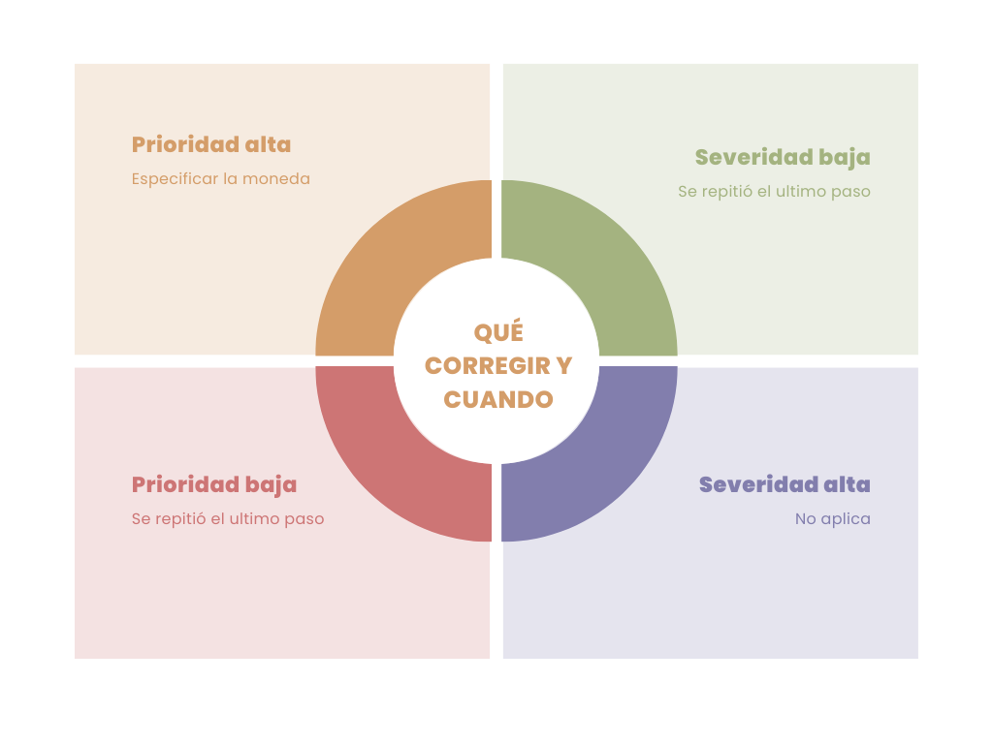
 | Débora Hernandez: 1183023 | Allan Cabrera: 1209023

PRUEBA | ASPECTO A PROBAR | DESCRIPCION DE LA PRUEBA | SALIDA ESPERADA | SALIDA ACTUAL | QUÉ CORREGIR
1 | Elegir restaurante | Mcdonalds | Elección de restaurante | Se eligió un restaurante | Nada
2 | Elegir el tiempo de comida | Cena | Menú de cena | Menú de cena | Nada
3 | Ir al restaurante elegido | Ir a Mcdonalds | Ingresar a Mcdonalds | Ingresar al restaurante | nada
4 | Hacer cola | Esperar el turno | Llegar al cajero | Llegar al Cajero | nada
5 | Ordenar | Pedir la orden | pedir la orden | pedir la orden | nada
6 | Escoger el método de pago | Efectivo | Pagar en efectivo | Pagar en efectivo | Especificar la moneda
7 | Esperar a la entrega de comida | Esperar | Que te entreguen la comdia | Que te entreguen la comida | nada
8 | Escoger mesa | Escoger mesa | Escoger mesa | Escoger mesa | nada
9 | Sentarse y comer | Sentarse y comer | Comer y sentarse | Sentarse y comer | nada
10 | Al terminar, levantarse y titrar lo que sobro | Levantarse y tirar lo que sobró | Tirar lo que sobró y levantarse | Tirar lo que sobró y levantarse | nada
11 | Al terminar, levantarse y titrar lo que sobro | Levantarse y tirar lo que sobró | Tirar lo que sobró y levantarse | Tirar lo que sobró y levantarse | Se repitio el paso, se debe eliminar este paso extra.

